ORIENTAÇÕES
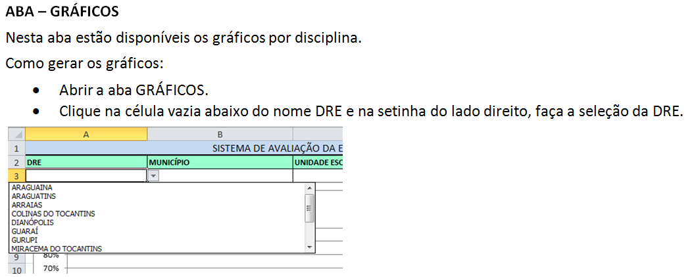
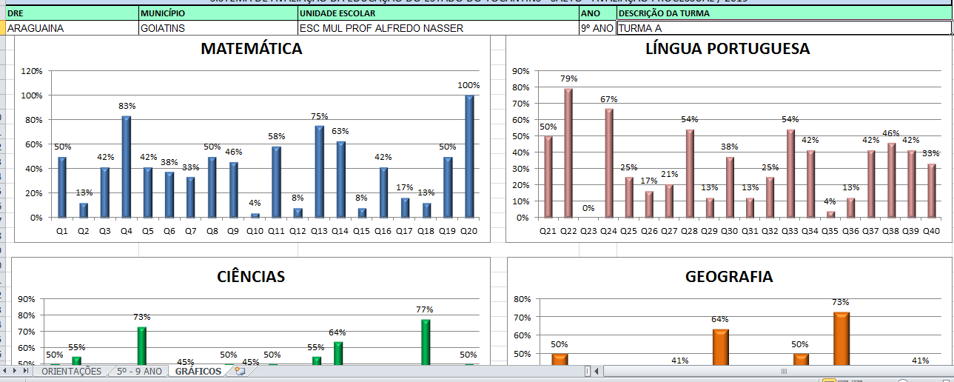

GRÁFICOS
SISTEMA DE AVALIAÇÃO DA EDUCAÇAO DO ESTADO DO TOCANTINS - SAETO - AVALIAÇÃO PROCESSUAL / 2019
DRE | MUNICÍPIO | UNIDADE ESCOLAR | ANO | DESCRIÇÃO DA TURMA

 | MATEMÁTICA
Q1 | 0%
Q2 | 0%
Q3 | 0%
Q4 | 0%
Q5 | 0%
Q6 | 0%
Q7 | 0%
Q8 | 0%
Q9 | 0%
Q10 | 0%
Q11 | 0%
Q12 | 0%
Q13 | 0%
Q14 | 0%
Q15 | 0%
Q16 | 0%
Q17 | 0%
Q18 | 0%
Q19 | 0%
Q20 | 0%
 | LÍNGUA PORTUGUESA
Q21 | 0%
Q22 | 0%
Q23 | 0%
Q24 | 0%
Q25 | 0%
Q26 | 0%
Q27 | 0%
Q28 | 0%
Q29 | 0%
Q30 | 0%
Q31 | 0%
Q32 | 0%
Q33 | 0%
Q34 | 0%
Q35 | 0%
Q36 | 0%
Q37 | 0%
Q38 | 0%
Q39 | 0%
Q40 | 0%

 | CIÊNCIAS
Q41 | 0%
Q42 | 0%
Q43 | 0%
Q44 | 0%
Q45 | 0%
Q46 | 0%
Q47 | 0%
Q48 | 0%
Q49 | 0%
Q50 | 0%
Q51 | 0%
Q52 | 0%
Q53 | 0%
Q54 | 0%
Q55 | 0%
Q56 | 0%
Q57 | 0%
Q58 | 0%
Q59 | 0%
Q60 | 0%
 | GEOGRAFIA
Q61 | 0%
Q62 | 0%
Q63 | 0%
Q64 | 0%
Q65 | 0%
Q66 | 0%
Q67 | 0%
Q68 | 0%
Q69 | 0%
Q70 | 0%

